AREA PRIVATIVA
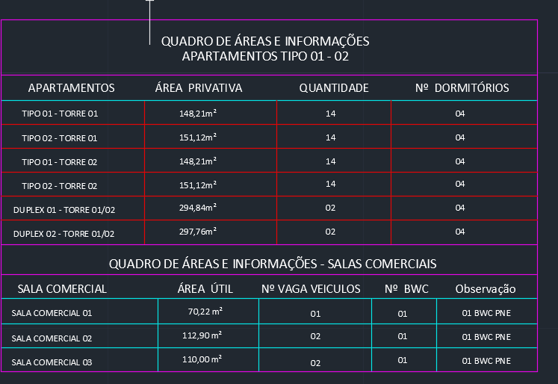
DESCRIÇÃO | QUANTIDADE | VALOR TOTAL
VALOR POR ÁREA PRIVATIVA (R$/M²) | 9,566.44 | R$ 2,570.87 | 0.4447
TIPO 01 | 148.21 | R$ 381,028.16
TIPO 02 | 151.12 | R$ 388,509.38
DUPLEX 01 | 294.84 | R$ 757,994.35
DUPLEX 02 | 297.76 | R$ 765,501.28

 | 158.14%

